密度板工装车
宽950
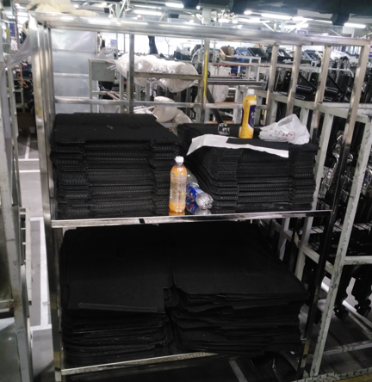

技术要求：放两种密度板，上下两层，不锈钢工装车，带车轮，可推动，现场有实物，尺寸见左图，材料用25的不锈钢方管焊接而成，承重100KG。
长800
长660

总高1900

长660
 | 340 | 350
 | 470 | 470

